Dashboard
BLOCK 139

 | VERSION | 1.0.0

Chuyên Đề Phát Triển Web 1

Evidance
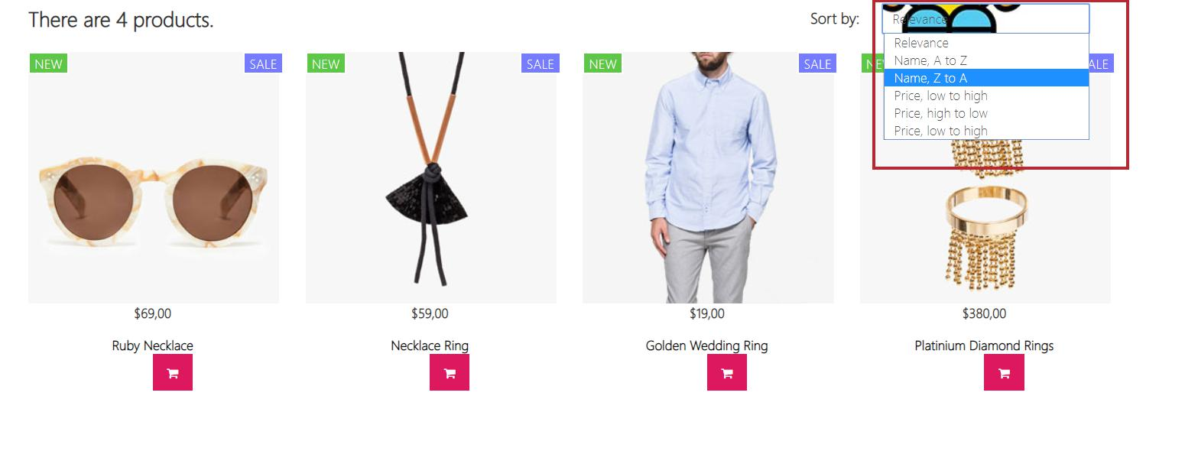
hình 1: kiểm tra thẻ sắp xếp

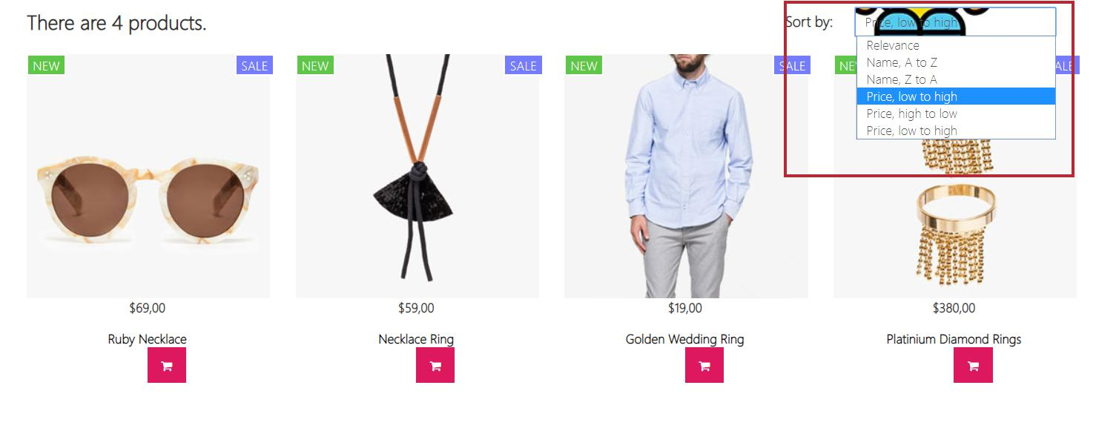
hình 2: kiểm tra thẻ sắp xếp và chọn

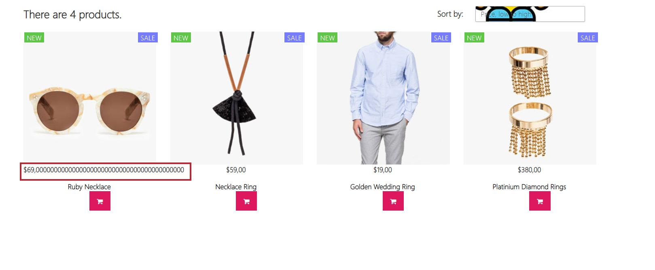
hình 3: kiểm tra giá tiền khi nhập

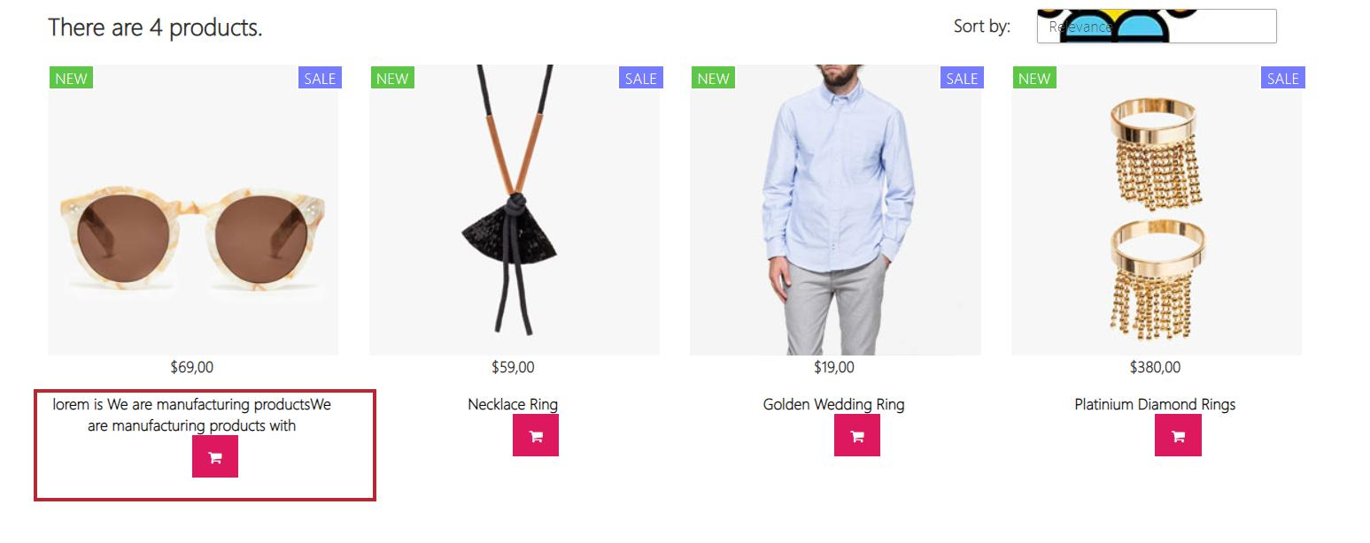
hình 4: kiểm tra tên tiêu đề sản phẩm

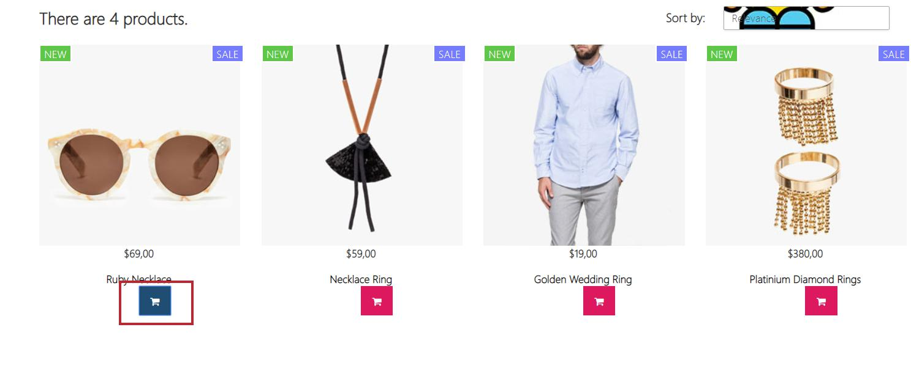
hình 5: kiểm tra nút mua hàng

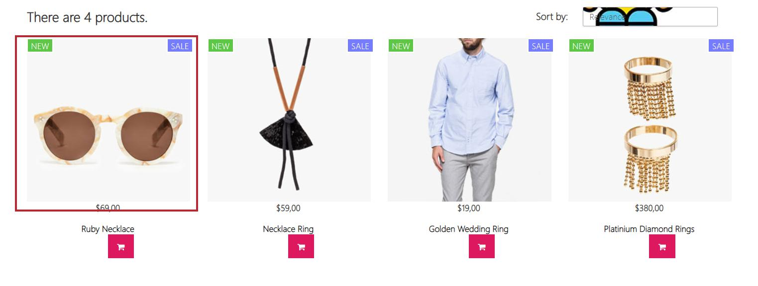
hình 6: kiểm tra thẻ hình ảnh

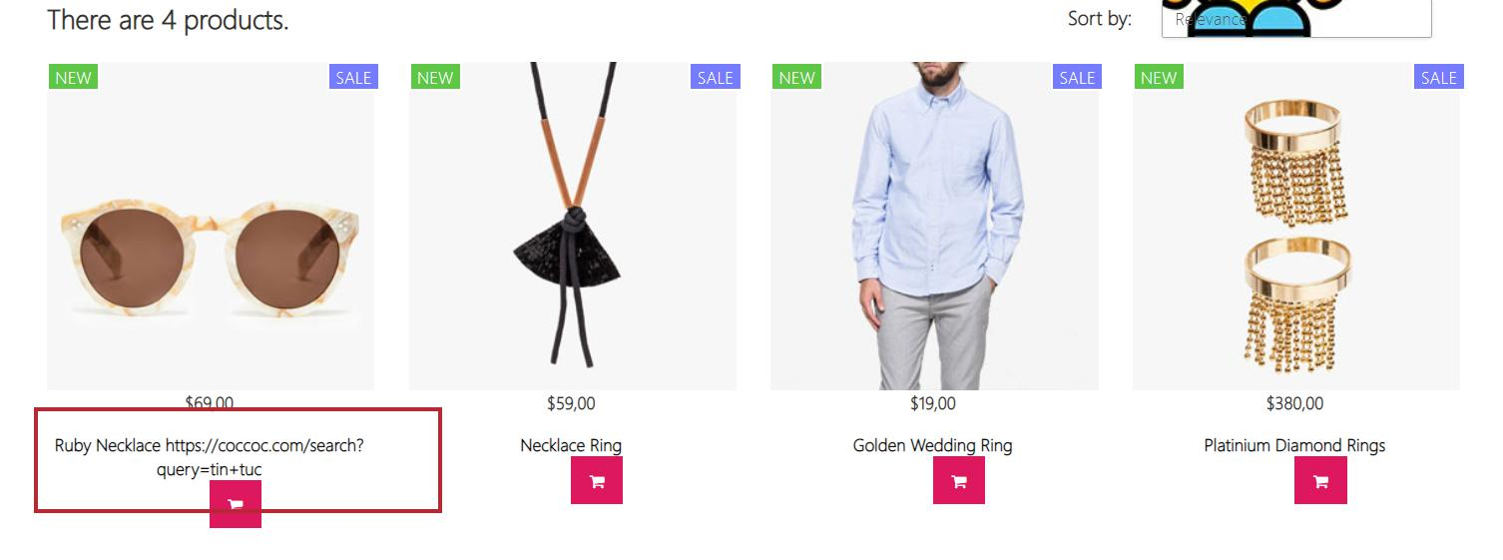
hình 7:Kiểm tra thẻ tiêu đề khi nhập url

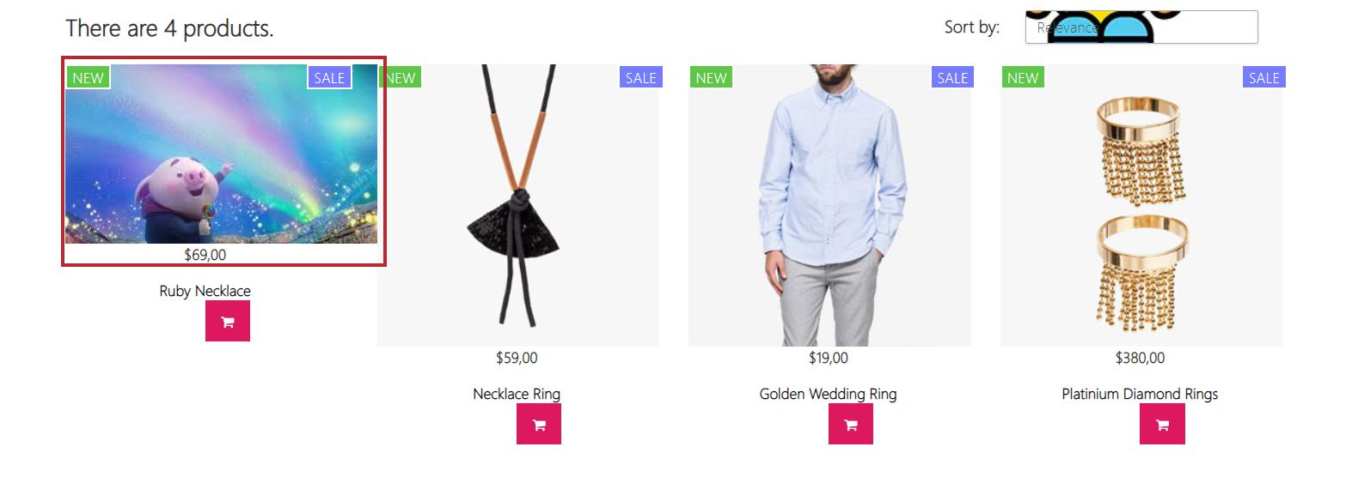
hình 8 kiểm tra thẻ hình ảnh khi đổi hình

